상품제안서
인사이드 양면 카드 명함지갑 | 상품코드: F30194

 |  |  |  |  |  |  | 02-412-0044 | www.easy1.co.kr
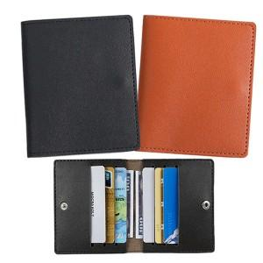

【상세/제작정보】 | ＊동판비 50,000원(VAT별도)

【인쇄/포장옵션】 | 레이저, 불박 / OPP(비닐)

【공급단가】 | 수량 | 300~ | 500~ | 1,000~ | 3,000~ | 5,000~
*VAT별도 | 단가 | 1,750원 | 1,720원 | 1,680원 | 1,630원 | 1,610원

【상품 URL】 | https://dev.easy1.co.kr:443/src/goods_detail.php?gdno=30194

